Sheet1
课程 | 目标 | 序号 | 目标分解 | 实操 | 理论作业
 |  | 1初识ARDUINO和基础电路 | 目标一：认识Arduino（及各引脚简介） 目标二：了解电的概念 目标三：认识基本元器件 目标四：掌握常用元器件符号的表示方法 目标五：掌握面包板的使用 目标六：点亮第一个LED灯 | 1、学会使用面包板 2、认识基础电子元件 3、点亮第一个LED灯 | 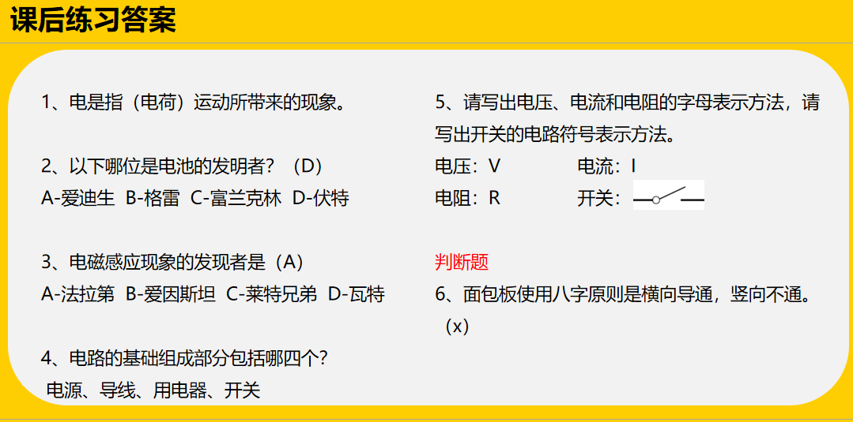
 |  | 2电路图 | 目标一：掌握电流、电压和电阻概念 目标二：认识基本的电路图 目标三：认识电压表、电流表 目标四：理解电路的三种状态 目标五：掌握按键控制LED灯电路搭建 | 1、学会按键的使用 2、学会画电路图 3、搭建按键控制LED灯 | 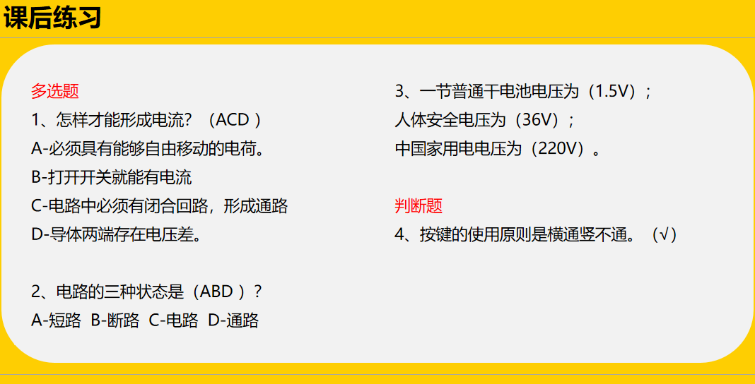
 |  | 3串并联电路 | 目标一：了解欧姆定律 目标二：掌握简单的电路计算 目标三：了解串联电路和并联电路 目标四：了解串并联电路区别 目标五：掌握串并联电路的搭建 | 1、学会区分串并联电路图 2、学会画串并联电路 3、学会搭建串并联电路 | 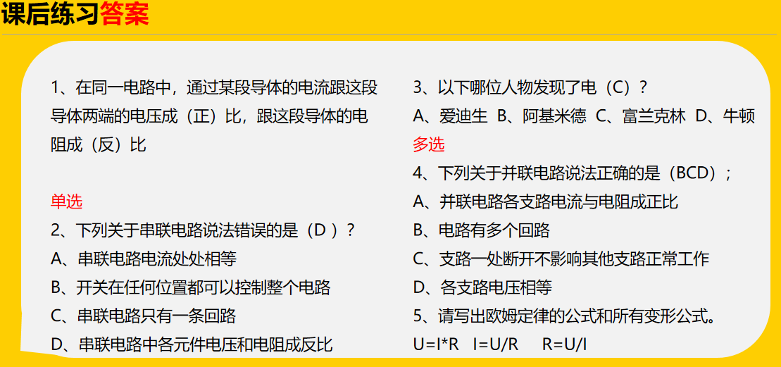
 |  | 4电路练习 | 目标一：回顾前面的知识点 目标二：学会分析电路图 目标三：学会画电路图 | 1、学会分析电路连接图 2、学会画电路图 3、使用两个灯，两个按键，一个电阻，搭建一个局部短路电路。 | 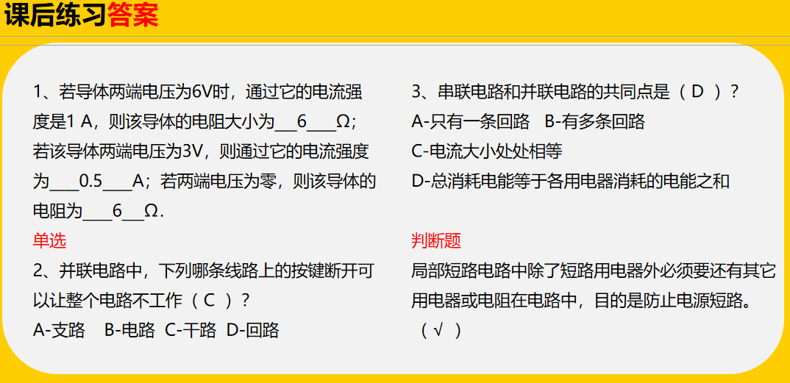
 |  | 5模拟电路与数字电路 | 目标一、：认识电阻、电位器、光敏电阻 目标二：了解模拟信号和数字信号 目标三：了解与门、或门、非门电路 | 1搭建一个光线感应灯的电路 2搭建一个与、 或、 非电路的一种 | 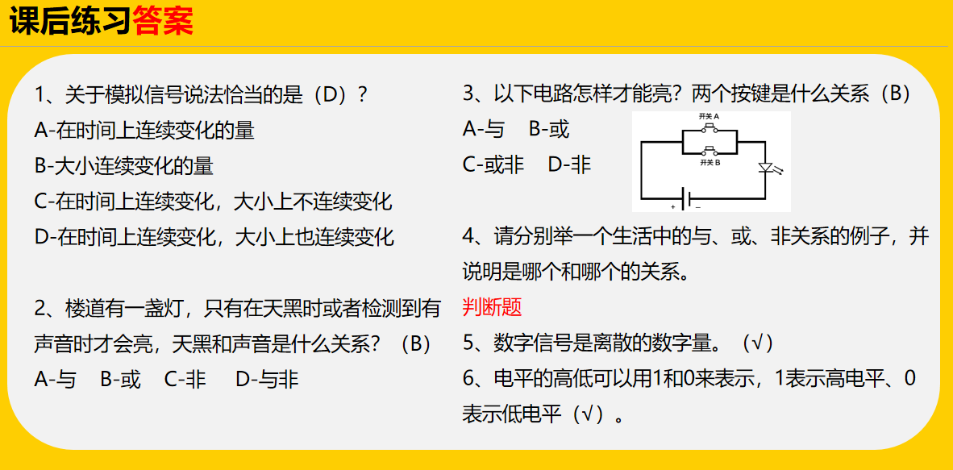
 |  | 6走进智能殿堂 Arduino与Mixly介绍 | 1.认识Arduino硬件和软件； 2.认识Arduino学习套装； 3.MIXLY编程软件的安装。 | 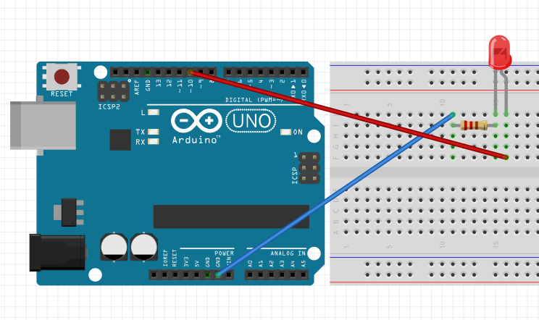 让1个、2个、3个LED灯闪烁 | 课后作业1-3
 |  | 7炫彩流水灯 | 1.认识电路的相关知识； 2.学习搭建电路； 3.学习流水灯程序的编写；。 4.流程图的学习 5、初步了解变量的概念 | 使用带变量和不带变量编写炫彩流水灯并更换变量顺序
 |  | 8 9自助红绿灯 | 1.学习传感器的使用； 2.学习执行器的使用； 3、上下拉电阻 4、程序的三种结构-顺序结构、分支结构、循环结构 5、逻辑运算符 6、串口打印 7、自定义函数 | 1、通过按键开关点亮LED灯 2、蜂鸣器响起来 3、自助式红绿灯（第9课）
 |  | 10呼吸灯 | 1.学习数制知识，了解数制转换； 2.学习模拟信号的应用； 3、串口监视器使用 4、映射模块函数的应用 5、PWM学习 | 1、读取电位器的模拟信号值 2、通过电位器控制LED灯的亮度 3、通过光敏电阻调整LED灯 4、呼吸灯的制作
 |  | 11 12迎宾机器人 | 1.学习舵机、语音模块的使用； 2.学习超声波测距的应用； 3.加强流程图的绘制； 4.加强程序的编写。 5、如何安装库（扩展） | 1、舵机动起来 2、世界那么大我想去看看（扩展） 3、超声波测距 4、距离说出来 5、迎宾机器人（12课） | 用超声波10-50CM控制舵机0-120度转动
 |  | 13红外遥控小风扇 | 1.学习导体、半导体、绝缘体的相关知识； 2.学习二极管、晶体管的相关知识； 3.学习红外遥控的使用； | 1、红外遥控控制LED灯 2、按键控制直流电机的启停 3、红外遥控调速小风扇
 |  | 14
 |  | 15
 |  | 16
 |  | 17
 |  | 18

